상품제안서
777쓰리세븐 라운드 6종 손톱깎이세트 | 상품코드: S42389

 |  |  |  |  |  |  | 02-713-8555 | www.synergygift.co.kr
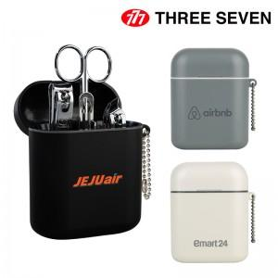

【상세/제작정보】

【인쇄/포장옵션】 | 레이저, 풀칼라 / 포장지포장

【공급단가】 | 수량 | 50~ | 100~ | 300~ | 1,000~ | 3,000~
*VAT별도 | 화이트 | 9,450원 | 9,250원 | 8,850원 | 8,500원 | 8,340원
 | 그레이 | 9,450원 | 9,250원 | 8,850원 | 8,500원 | 8,500원
 | 블랙 | 9,450원 | 9,250원 | 8,850원 | 8,500원 | 8,500원

【상품 URL】 | https://www.synergygift.co.kr:443/src/goods_detail.php?gdno=42389

